Купол не по экватору
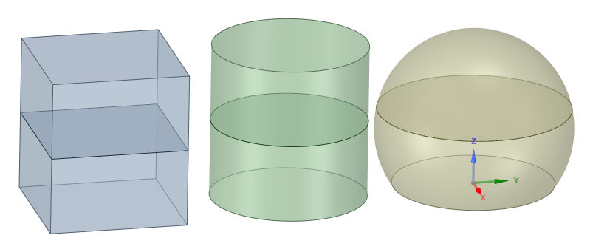
Сравнение стоимости двухуровнего дома при разной геометрии
Фигура | Прямоугольник | Башня (цилиндр) | Купол
Радиус или длина стороны, м | 4.431 | 2.5 | 3.167
Высота, м | 5 | 5 | 5
Объём, м3 | 98.175 | 98.175 | 117.81
Длина периметра основания, м | 17.725 | 15.708 | 16.223
Площадь основания (фундамента), м2 | 19.635 | 19.635 | 20.944
Площадь герметичной стены (крыша), м2 | 19.635 | 19.635 | 99.484
Площадь негерметичной стены, м2 | 88.623 | 78.54 | 0
Общая полезная площадь, м2 | 39.27 | 39.27 | 39.029
Стоимость:
Фундамент | 6,681.25 ₽ | 6,479.55 ₽ | 6,858.30 ₽
Стены и крыша | 45,267 ₽ | 41,234 ₽ | 49,742 ₽
Суммарная стоимость | 51,947.95 ₽ | 47,713.05 ₽ | 56,600.30 ₽
Стоимость кв.м полезной площади | 1,322.84 ₽ | 1,215.00 ₽ | 1,450.21 ₽
Разница стоимости от прямоугольника, % | 0.00% | -8.15% | 9.63%
Стоимость ленты фундамента, руб/м | 100 ₽
Стоимость утепл фунд плиты, руб/м | 250 ₽
Стоимость герметичной стены (крыши), руб/м2 | 500 ₽
Стоимость негерметичной стены, руб/м2 | 400 ₽

